Helper
List Jurusan |  | Rata-Rata UTS |  |  |  |  |  |  |  | Rata-rata nilai akhir
Biologi |  | 62.3 | =AVERAGEIF(Main!$D$2:$D$1001,Helper!A2,Main!$I$2:$I$1001) |  |  |  |  |  | Biologi | 66.926344086
Aktuaria |  | 65.1 | =AVERAGEIF(Main!$D$2:$D$1001,Helper!A3,Main!$I$2:$I$1001) |  |  |  |  | 11.39 | Aktuaria | 67.564110429
Fisika |  | 62.8 | =AVERAGEIF(Main!$D$2:$D$1001,Helper!A4,Main!$I$2:$I$1001) |  |  |  |  |  | Fisika | 67.2109375
Statistika |  | 62.2 | =AVERAGEIF(Main!$D$2:$D$1001,Helper!A5,Main!$I$2:$I$1001) |  |  |  |  |  | Statistika | 66.7565625
Matematika |  | 63.9 | =AVERAGEIF(Main!$D$2:$D$1001,Helper!A6,Main!$I$2:$I$1001) |  |  |  |  |  | Matematika | 67.472484277
Kimia |  | 63.6 | =AVERAGEIF(Main!$D$2:$D$1001,Helper!A7,Main!$I$2:$I$1001) |  |  |  |  |  | Kimia | 67.426162791

List Jurusan |  | Jumlah Ujian 2
Biologi |  | 10745 | =SUMIF(Main!$D$2:$D$1001,Helper!A10,Main!$H$2:$H$1001) |  |  |  |  |  |  | Statistika
Aktuaria |  | 9493 | =SUMIF(Main!$D$2:$D$1001,Helper!A11,Main!$H$2:$H$1001)
Fisika |  | 9022 | =SUMIF(Main!$D$2:$D$1001,Helper!A12,Main!$H$2:$H$1001)
Statistika |  | 8949 | =SUMIF(Main!$D$2:$D$1001,Helper!A13,Main!$H$2:$H$1001)
Matematika |  | 9075 | =SUMIF(Main!$D$2:$D$1001,Helper!A14,Main!$H$2:$H$1001)
Kimia |  | 10010 | =SUMIF(Main!$D$2:$D$1001,Helper!A15,Main!$H$2:$H$1001)

List Jurusan |  | Rata2 ujian 3 | Rata2 ujian 4
Biologi |  | 62.494623656 | 71.005376344
Aktuaria |  | 62.128834356 | 73.521472393 | 11.392638037
Fisika |  | 63.10625 | 71.20625
Statistika |  | 62.3625 | 72.025
Matematika |  | 62.65408805 | 73.440251572
Kimia |  | 62.087209302 | 73.354651163

 |  |  |  | 1-250 | 251-500 | 501-750 | 751-1000
 |  |  | Dosen | 1 | 251 | 501 | 751
Jurusan | ID Mahasiswa |  | Matematika | Bu Dwi | Pak Budi | Bu Made | Pak Krisna
Matematika | A |  | Fisika | Pak Krisna | Bu Ratna | Pak Andi | Pak Budi
Fisika | B |  | Kimia | Pak Budi | Bu Made | Bu Dwi | Pak Andi
Kimia | C |  | Biologi | Bu Ratna | Pak Andi | Pak Krisna | Bu Made
Biologi | D |  | Statistika | Bu Made | Bu Dwi | Pak Budi | Bu Ratna
Statistika | E |  | Aktuaria | Pak Andi | Pak Krisna | Bu Ratna | Bu Dwi
Aktuaria | F

Cara
Langkah Pengerjaan (NB: Bagi yang sebelumnya sudah sempat mengerjakan dan hasilnya masih X, bisa di copy paste rumusnya kesini ya, jika secara rumus benar maka akan mendapatkan hasil yang benar juga, mohon maaf atas ketidaknyamanannya)
1 | Isi sheet Helper dengan nilai yang valid (ada nilai valid apa di kolom Jurusan)
2 | Cek apakah ada data invalid dari sheet Main berdasarkan kamus yang ada di sheet Helper, jika ada silahkan ditandai dengan lingkaran
3 | Jawab pertanyaan nomor 1-3 dari sheet Soal
4 | Perbaiki data yang invalid sehingga semua data dari sheet Main menjadi valid (berdasarkan sheet Helper)
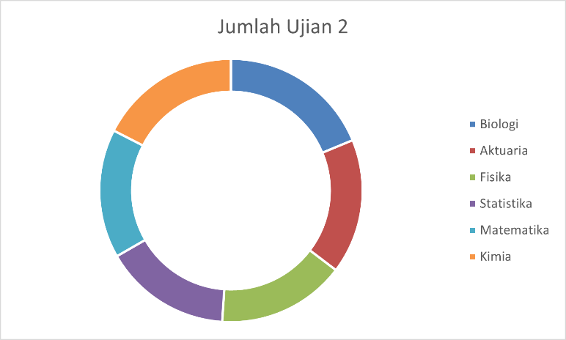
5 | Buat 3 grafik dengan contoh seperti ini
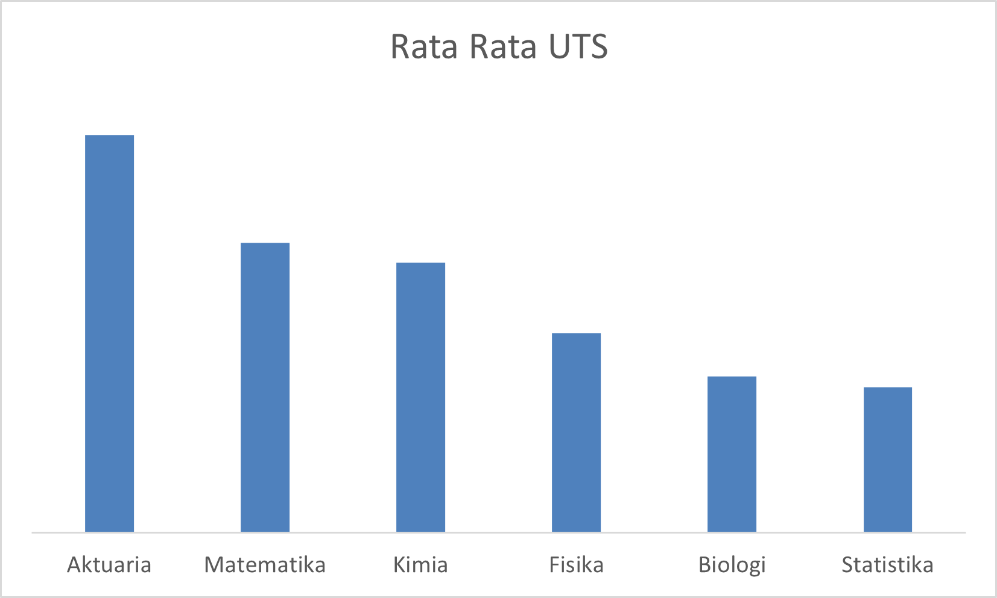
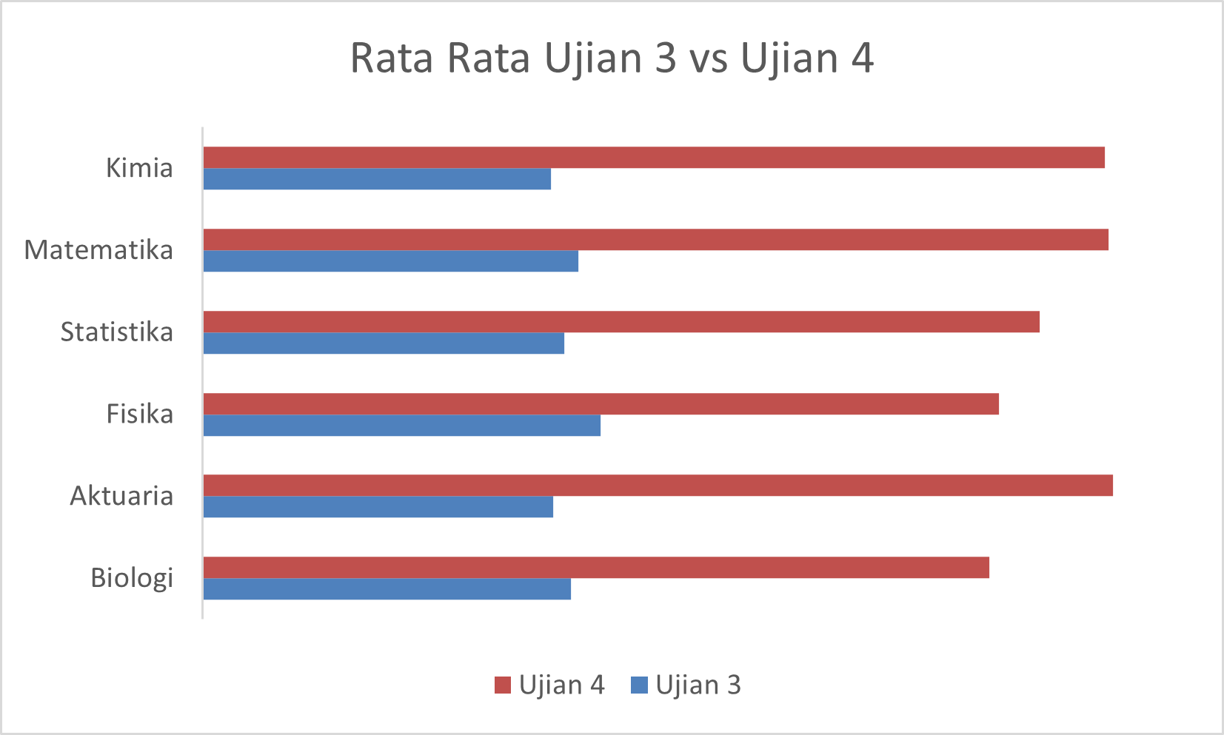

6 | Jawab pertanyaan nomor 4-6 dari sheet Soal
7 | Buat ID Mahasiswa dari Sheet Main berdasarkan Kode Jurusan + Nomor mereka
 | Contoh
 | Nomor | Jurusan | ID Mahasiswa
 | 1 | Matematika | A
 | 10 | Fisika | B
 | 100 | Kimia | C
 | 1000 | Biologi | D
 | 98 | Statistika | E
 | 908 | Aktuaria | F
8 | Isi kolom Absen dari Sheet Main berdasarkan data dari Sheet Absen
 | Jika mahasiswa berada di data Absen, isi dengan tanggal dia absen
 | Jika tidak ada, isi dengan kalimat No
9 | Jawab pertanyaan nomor 7-9 dari sheet Soal
10 | Isi kolom Nilai Akhir dengan kriteria berikut
 | Ujian 1 hingga Ujian 4 | Masing-masing 12.5% | 12.50%
 | UTS dan UAS | Masing-masing 20% | 20%
 | Tugas | 10% | 10%
 | Untuk mahasiswa yang pernah absen mengurangi nilai Tugas sebanyak 10
 | Misal
 | Tugas | 80
 | Absen | Yes
 | Tugas | 80-10= 70
11 | Isi kolom Nama dari sheet Main berdasarkan data dari sheet Detail
12 | Jawab pertanyaan nomor 10-12 dari sheet Soal
13 | Beri Grade berdasarkan kondisi berikut ini
 | A+ | 90 keatas |  | 0 | E
 | A | 80,01 sampai 90 |  | 40.01 | D
 | B | 70,01 sampai 80 |  | 60.01 | C
 | C | 60,01 sampai 70 |  | 70.01 | B
 | D | 40,01 sampai 60 |  | 80.01 | A
 | E | 40 dan bawah bawahnya |  | 90.01 | A+
14 | Jawab pertanyaan nomor 13-15 dari sheet Soal

